Sheet1
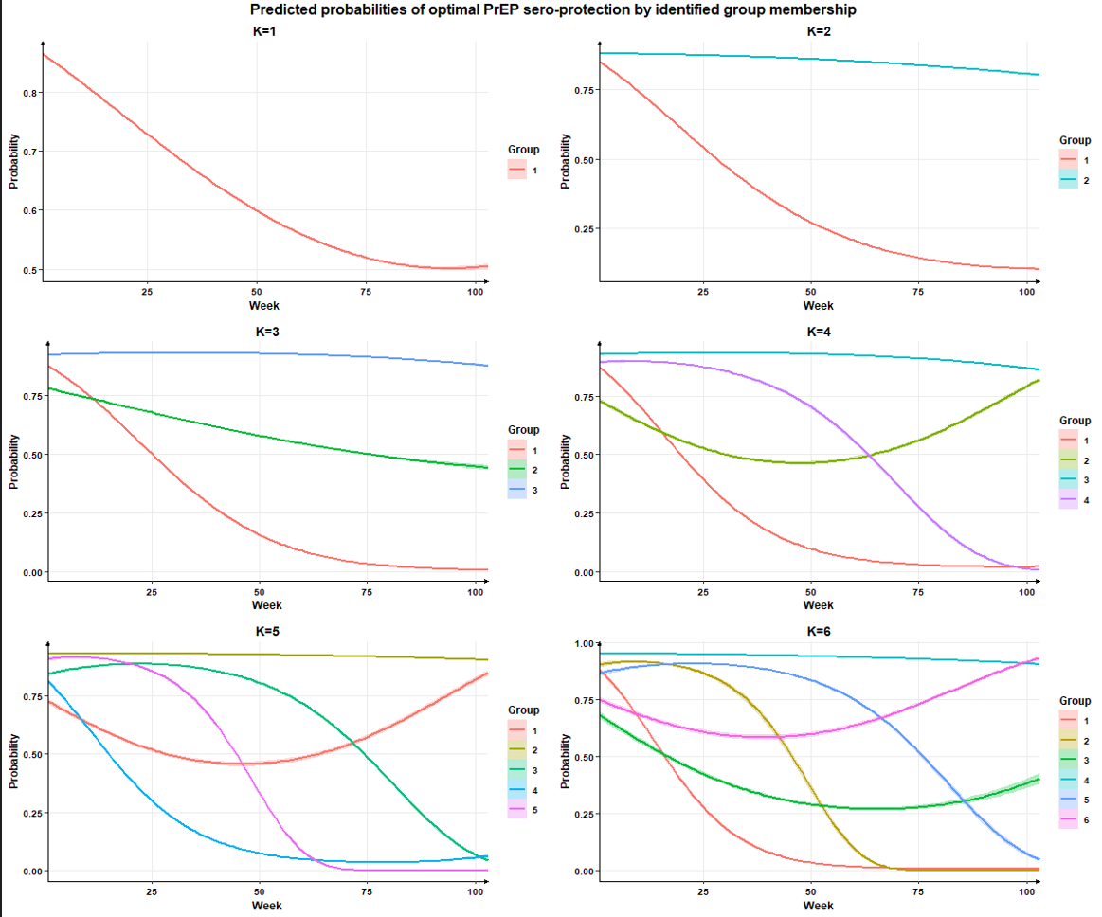
K | Log-likelihood | Number of parameters | BIC | Proportion of group membership |  |  |  |  |  | Average posterior probabilities of group membership Acceptable threshold = 0.7 |  |  |  |  |  | Odds of correct classification Acceptable threshold = 5
 |  |  |  | G1 | G2 | G3 | G4 | G5 | G6 | G1 | G2 | G3 | G4 | G5 | G6 | G1 | G2 | G3 | G4 | G5 | G6
1 | -260036 | 3 | 520,097 | 100% | NA | NA | NA | NA | NA | 100.0% | NA | NA | NA | NA | NA | NA | NA | NA | NA | NA | NA
2 | -192773.7 | 7 | 385,605 | 45% | 55% | NA | NA | NA | NA | 99.6% | 99.8% | NA | NA | NA | NA | 294.487 | 343.82 | NA | NA | NA | NA
3 | -178307 | 11 | 356,705 | 30% | 30% | 40% | NA | NA | NA | 99.1% | 98.6% | 99.4% | NA | NA | NA | 276.679 | 160.828 | 239.019 | NA | NA | NA
4 | -167236.8 | 15 | 334,598 | 24% | 18% | 40% | 18% | NA | NA | 99.0% | 98.4% | 99.3% | 98.4% | NA | NA | 326.998 | 283.525 | 225.833 | 293.802 | NA | NA
5 | -161952.6 | 19 | 324,063 | 17% | 38% | 15% | 19% | 12% | NA | 98.3% | 99.4% | 98.1% | 98.8% | 98.5% | NA | 287.266 | 255.314 | 305.834 | 358.606 | 483.005 | NA
6 | -158537 | 23 | 317,265 | 15% | 12% | 11% | 34% | 13% | 14% | 98.4% | 98.2% | 97.4% | 98.8% | 98.3% | 97.1% | 350.989 | 409.101 | 297.467 | 160.072 | 371.708 | 200.761

